List1
ZÁZEMÍ DOPRAVNÍHO HŘIŠTĚ A ŠATNY ZŠ SLUNEČNÍ, ŠUMPERK
Výkaz výměr

Kód | Ilustrační obrázek | --- Šatna velká --- | Popis | ks | Cena / ks | Cena Celkem
SS1-2 | 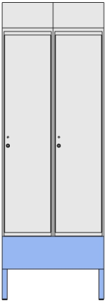 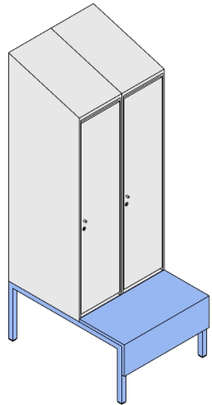 | Šatní dvou-skříňka s předlavicí v.155cm | Korpusy skříněk kompletně v DTDL o tl. min. 18mm, exponované hrany opatřeny ABS hranami o tl. 2mm, ostatní tl. 0,5mm. Součástí skříněk integrovaná sedací lavice se sedákem a čílkem z kompozitní dřevotřískové desky P2, tl. min 18mm dle EN312 s oboustranným potahem HPL a všemi ABS hranami o tl. 2mm. Dna skříněk zhotovena z drátěného roštu, zajišťujícího odvod případných nečistit a dostatečné větrání skříňky. Vnitřní výbava skříňky: 1x šatní tyč chromovaná, 1x police pevná v horní části, 1x police odnímatelná a polohovatelná ve spodní čísti korpusu. Půda skříněk zešikmená, přičemž výškový rozdíl zadní a přední hrany je 15cm. Materiál dvířek z kompozitní dřevotřískové desky P2, tl. min 18mm dle EN312 s oboustranným potahem HPL, hrany s ABS hranami tl. 2mm, panty dvířek kvalitní s tlumeným dovíráním, větrání zajištěno mezerami 1cm nad a pod dvířky, uchycení za nerezovou knopku. Uzamykatelné elektrickým zámkem kompatibilním se stávajícími ISIC kartami, komunikujícího pomocí technologie RFID (13,56 MHz) MIFARE dle standardu ISO/IEC 14443. Napájeného pomocí vyměnitelných baterií s dostatečnou odolností proti desinfekčním prostředkům, výdrží baterie min. 20.000 cyklů a akustickou a optickou LED signalizací. Montáž bude skrytá na vnitřní straně dvířek (nebude viditelný z vnější strany). Místo k přiložení karty označeno nalepovacím piktogramem. Kovová podnož svařená z jeklových profilů 30x30x1,5mm, nožky opatřeny plastovými kluzáky. Barevná provedení: Korpusy a dvířka = bílo-šedá = RAL 7047 ORANŽOVÁ varianta (#F6793D) - barva kovové podnože RAL 2003 = 6ks FIALOVÁ varianta (#CFA4CC) - barva kovové podnože RAL 4001 = 3ks ZELENÁ varianta (#257E52) - barva kovové podnože RAL 6016 = 3ks Rozměry: š 600 x h 800 x v 1550 mm, Výška lavice (C) = 350 mm | 12 |  | - Kč
SS1-3 | 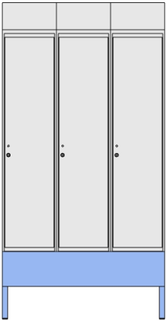 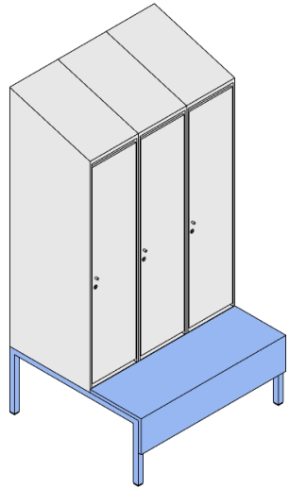 | Šatní troj-skříňka s předlavicí v.155cm | Korpusy skříněk kompletně v DTDL o tl. min. 18mm, exponované hrany opatřeny ABS hranami o tl. 2mm, ostatní tl. 0,5mm. Součástí skříněk integrovaná sedací lavice se sedákem a čílkem z kompozitní dřevotřískové desky P2, tl. min 18mm dle EN312 s oboustranným potahem HPL a všemi ABS hranami o tl. 2mm. Dna skříněk zhotovena z drátěného roštu, zajišťujícího odvod případných nečistit a dostatečné větrání skříňky. Vnitřní výbava skříňky: 1x šatní tyč chromovaná, 1x police pevná v horní části, 1x police odnímatelná a polohovatelná ve spodní čísti korpusu. Půda skříněk zešikmená, přičemž výškový rozdíl zadní a přední hrany je 15cm. Materiál dvířek z kompozitní dřevotřískové desky P2, tl. min 18mm dle EN312 s oboustranným potahem HPL, hrany s ABS hranami tl. 2mm, panty dvířek kvalitní s tlumeným dovíráním, větrání zajištěno mezerami 1cm nad a pod dvířky, uchycení za nerezovou knopku. Uzamykatelné elektrickým zámkem kompatibilním se stávajícími ISIC kartami, komunikujícího pomocí technologie RFID (13,56 MHz) MIFARE dle standardu ISO/IEC 14443. Napájeného pomocí vyměnitelných baterií s dostatečnou odolností proti desinfekčním prostředkům, výdrží baterie min. 20.000 cyklů a akustickou a optickou LED signalizací. Montáž bude skrytá na vnitřní straně dvířek (nebude viditelný z vnější strany). Místo k přiložení karty označeno nalepovacím piktogramem. Kovová podnož svařená z jeklových profilů 30x30x1,5mm, nožky opatřeny plastovými kluzáky. Barevná provedení: Korpusy a dvířka = bílo-šedá = RAL 7047 ORANŽOVÁ varianta (#F6793D) - barva kovové podnože RAL 2003 = 18ks FIALOVÁ varianta (#CFA4CC) - barva kovové podnože RAL 4001 = 12ks ZELENÁ varianta (#257E52) - barva kovové podnože RAL 6016 =12ks Rozměry: š 900 x h 800 x v 1550 mm, Výška lavice (C) = 350 mm | 42 |  | - Kč
SS2-2 |  | Šatní dvou-skříňka s předlavicí v.180cm | Korpusy skříněk kompletně v DTDL o tl. min. 18mm, exponované hrany opatřeny ABS hranami o tl. 2mm, ostatní tl. 0,5mm. Součástí skříněk integrovaná sedací lavice se sedákem a čílkem z kompozitní dřevotřískové desky P2, tl. min 18mm dle EN312 s oboustranným potahem HPL a všemi ABS hranami o tl. 2mm. Dna skříněk zhotovena z drátěného roštu, zajišťujícího odvod případných nečistit a dostatečné větrání skříňky. Vnitřní výbava skříňky: 1x šatní tyč chromovaná, 1x police pevná v horní části, 1x police odnímatelná a polohovatelná ve spodní čísti korpusu. Půda skříněk zešikmená, přičemž výškový rozdíl zadní a přední hrany je 15cm. Materiál dvířek z kompozitní dřevotřískové desky P2, tl. min 18mm dle EN312 s oboustranným potahem HPL, hrany s ABS hranami tl. 2mm, panty dvířek kvalitní s tlumeným dovíráním, větrání zajištěno mezerami 1cm nad a pod dvířky, uchycení za nerezovou knopku. Uzamykatelné elektrickým zámkem kompatibilním se stávajícími ISIC kartami, komunikujícího pomocí technologie RFID (13,56 MHz) MIFARE dle standardu ISO/IEC 14443. Napájeného pomocí vyměnitelných baterií s dostatečnou odolností proti desinfekčním prostředkům, výdrží baterie min. 20.000 cyklů a akustickou a optickou LED signalizací. Montáž bude skrytá na vnitřní straně dvířek (nebude viditelný z vnější strany). Místo k přiložení karty označeno nalepovacím piktogramem. Kovová podnož svařená z jeklových profilů 30x30x1,5mm, nožky opatřeny plastovými kluzáky. Barevná provedení: Korpusy a dvířka = bílo-šedá = RAL 7047 FIALOVÁ varianta (#CFA4CC) - barva kovové podnože RAL 4001 = 3ks ZELENÁ varianta (#257E52) - barva kovové podnože RAL 6016 = 3ks Rozměry: š 600 x h 800 x v 1800 mm, Výška lavice (C) = 420 mm | 8 |  | - Kč
SS2-3 |  | Šatní troj-skříňka s předlavicí v.180cm | Korpusy skříněk kompletně v DTDL o tl. min. 18mm, exponované hrany opatřeny ABS hranami o tl. 2mm, ostatní tl. 0,5mm. Součástí skříněk integrovaná sedací lavice se sedákem a čílkem z kompozitní dřevotřískové desky P2, tl. min 18mm dle EN312 s oboustranným potahem HPL a všemi ABS hranami o tl. 2mm. Dna skříněk zhotovena z drátěného roštu, zajišťujícího odvod případných nečistit a dostatečné větrání skříňky. Vnitřní výbava skříňky: 1x šatní tyč chromovaná, 1x police pevná v horní části, 1x police odnímatelná a polohovatelná ve spodní čísti korpusu. Půda skříněk zešikmená, přičemž výškový rozdíl zadní a přední hrany je 15cm. Materiál dvířek z kompozitní dřevotřískové desky P2, tl. min 18mm dle EN312 s oboustranným potahem HPL, hrany s ABS hranami tl. 2mm, panty dvířek kvalitní s tlumeným dovíráním, větrání zajištěno mezerami 1cm nad a pod dvířky, uchycení za nerezovou knopku. Uzamykatelné elektrickým zámkem kompatibilním se stávajícími ISIC kartami, komunikujícího pomocí technologie RFID (13,56 MHz) MIFARE dle standardu ISO/IEC 14443. Napájeného pomocí vyměnitelných baterií s dostatečnou odolností proti desinfekčním prostředkům, výdrží baterie min. 20.000 cyklů a akustickou a optickou LED signalizací. Montáž bude skrytá na vnitřní straně dvířek (nebude viditelný z vnější strany). Místo k přiložení karty označeno nalepovacím piktogramem. Kovová podnož svařená z jeklových profilů 30x30x1,5mm, nožky opatřeny plastovými kluzáky. Barevná provedení: Korpusy a dvířka = bílo-šedá = RAL 7047 MODRÁ varianta (#99B6F5) - barva kovové podnože RAL 5024 = 15ks ŽLUTÁ varianta (#FCCA59) - barva kovové podnože RAL 1023 = 15ks FIALOVÁ varianta (#CFA4CC) - barva kovové podnože RAL 4001 = 12ks ZELENÁ varianta (#257E52) - barva kovové podnože RAL 6016 = 12ks Rozměry: š 900 x h 800 x v 1800 mm, Výška lavice (C) = 420 mm | 54 |  | - Kč
SS3-2 |  | Šatní dvou-skříňka s předlavicí v.205cm | Korpusy skříněk kompletně v DTDL o tl. min. 18mm, exponované hrany opatřeny ABS hranami o tl. 2mm, ostatní tl. 0,5mm. Součástí skříněk integrovaná sedací lavice se sedákem a čílkem z kompozitní dřevotřískové desky P2, tl. min 18mm dle EN312 s oboustranným potahem HPL a všemi ABS hranami o tl. 2mm. Dna skříněk zhotovena z drátěného roštu, zajišťujícího odvod případných nečistit a dostatečné větrání skříňky. Vnitřní výbava skříňky: 1x šatní tyč chromovaná, 1x police pevná v horní části, 1x police odnímatelná a polohovatelná ve spodní čísti korpusu. Půda skříněk zešikmená, přičemž výškový rozdíl zadní a přední hrany je 15cm. Materiál dvířek z kompozitní dřevotřískové desky P2, tl. min 18mm dle EN312 s oboustranným potahem HPL, hrany s ABS hranami tl. 2mm, panty dvířek kvalitní s tlumeným dovíráním, větrání zajištěno mezerami 1cm nad a pod dvířky, uchycení za nerezovou knopku. Uzamykatelné elektrickým zámkem kompatibilním se stávajícími ISIC kartami, komunikujícího pomocí technologie RFID (13,56 MHz) MIFARE dle standardu ISO/IEC 14443. Napájeného pomocí vyměnitelných baterií s dostatečnou odolností proti desinfekčním prostředkům, výdrží baterie min. 20.000 cyklů a akustickou a optickou LED signalizací. Montáž bude skrytá na vnitřní straně dvířek (nebude viditelný z vnější strany). Místo k přiložení karty označeno nalepovacím piktogramem. Kovová podnož svařená z jeklových profilů 30x30x1,5mm, nožky opatřeny plastovými kluzáky. Barevná provedení: Korpusy a dvířka = bílo-šedá = RAL 7047 ORANŽOVÁ varianta (#F6793D) - barva kovové podnože RAL 2003 = 5ks ŽLUTÁ varianta (#FCCA59) - barva kovové podnože RAL 1023 = 2ks Rozměry: š 600 x h 800 x v 2050 mm, Výška lavice (C) = 420 mm | 7 |  | - Kč
SS3-3 |  | Šatní troj-skříňka s předlavicí v.205cm | Korpusy skříněk kompletně v DTDL o tl. min. 18mm, exponované hrany opatřeny ABS hranami o tl. 2mm, ostatní tl. 0,5mm. Součástí skříněk integrovaná sedací lavice se sedákem a čílkem z kompozitní dřevotřískové desky P2, tl. min 18mm dle EN312 s oboustranným potahem HPL a všemi ABS hranami o tl. 2mm. Dna skříněk zhotovena z drátěného roštu, zajišťujícího odvod případných nečistit a dostatečné větrání skříňky. Vnitřní výbava skříňky: 1x šatní tyč chromovaná, 1x police pevná v horní části, 1x police odnímatelná a polohovatelná ve spodní čísti korpusu. Půda skříněk zešikmená, přičemž výškový rozdíl zadní a přední hrany je 15cm. Materiál dvířek z kompozitní dřevotřískové desky P2, tl. min 18mm dle EN312 s oboustranným potahem HPL, hrany s ABS hranami tl. 2mm, panty dvířek kvalitní s tlumeným dovíráním, větrání zajištěno mezerami 1cm nad a pod dvířky, uchycení za nerezovou knopku. Uzamykatelné elektrickým zámkem kompatibilním se stávajícími ISIC kartami, komunikujícího pomocí technologie RFID (13,56 MHz) MIFARE dle standardu ISO/IEC 14443. Napájeného pomocí vyměnitelných baterií s dostatečnou odolností proti desinfekčním prostředkům, výdrží baterie min. 20.000 cyklů a akustickou a optickou LED signalizací. Montáž bude skrytá na vnitřní straně dvířek (nebude viditelný z vnější strany). Místo k přiložení karty označeno nalepovacím piktogramem. Kovová podnož svařená z jeklových profilů 30x30x1,5mm, nožky opatřeny plastovými kluzáky. Barevná provedení: Korpusy a dvířka = bílo-šedá = RAL 7047 ORANŽOVÁ varianta (#F6793D) - barva kovové podnože RAL 2003 = 25ks ŽLUTÁ varianta (#FCCA59) - barva kovové podnože RAL 1023 = 13ks MODRÁ varianta (#99B6F5) - barva kovové podnože RAL 5024 = 15ks Rozměry: š 900 x h 800 x v 2050 mm, Výška lavice (C) = 420 mm | 50 |  | - Kč
SS4-2 |  | Šatní troj-skříňka v.205cm | Korpusy skříněk kompletně v DTDL o tl. min. 18mm, exponované hrany opatřeny ABS hranami o tl. 2mm, ostatní tl. 0,5mm. Dna skříněk zhotovena z drátěného roštu, zajišťujícího odvod případných nečistit a dostatečné větrání skříňky. Vnitřní výbava skříňky: 1x šatní tyč chromovaná, 1x police pevná v horní části, 1x police odnímatelná a polohovatelná ve spodní čísti korpusu. Půda skříněk zešikmená, přičemž výškový rozdíl zadní a přední hrany je 15cm. Materiál dvířek z kompozitní dřevotřískové desky P2, tl. min 18mm dle EN312 s oboustranným potahem HPL, hrany s ABS hranami tl. 2mm, panty dvířek kvalitní s tlumeným dovíráním, větrání zajištěno mezerami 1cm nad a pod dvířky, uchycení za nerezovou knopku. Uzamykatelné elektrickým zámkem kompatibilním se stávajícími ISIC kartami, komunikujícího pomocí technologie RFID (13,56 MHz) MIFARE dle standardu ISO/IEC 14443. Napájeného pomocí vyměnitelných baterií s dostatečnou odolností proti desinfekčním prostředkům, výdrží baterie min. 20.000 cyklů a akustickou a optickou LED signalizací. Montáž bude skrytá na vnitřní straně dvířek (nebude viditelný z vnější strany). Místo k přiložení karty označeno nalepovacím piktogramem. Kovová podnož svařená z jeklových profilů 30x30x1,5mm, nožky opatřeny plastovými kluzáky. Barevná provedení: Korpusy a dvířka = bílo-šedá = RAL 7047 ORANŽOVÁ varianta (#F6793D) - barva kovové podnože RAL 2003 = 25ks ŽLUTÁ varianta (#FCCA59) - barva kovové podnože RAL 1023 = 13ks MODRÁ varianta (#99B6F5) - barva kovové podnože RAL 5024 = 15ks Rozměry: š 900 x h 800 x v 2050 mm, Výška lavice (C) = 420 mm | 2 |  | - Kč
SSA1 |  | Soubor atypických prvků v prostorách šaten | Rohové a ostatní vykrývací prvky s předlavicemi a obklady sloupů k doplnění průběžných sestav dle prostorového rozmístění - viz půdorys k rozmístění šaten. Materiálové a barevné provedení dle navazujícíh nábytkových prvků. | 1 |  | - Kč
 |  | --- Šatna malá ---
SS5-2 | 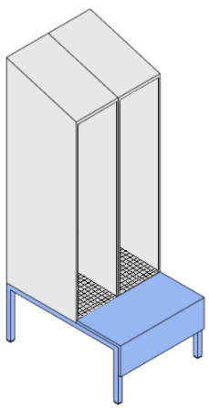 | Šatní skříňky otevřené | Korpusy skříněk kompletně v DTDL o tl. min. 18mm, exponované hrany opatřeny ABS hranami o tl. 2mm, ostatní tl. 0,5mm. Součástí skříněk integrovaná sedací lavice se sedákem a čílkem z kompozitní dřevotřískové desky P2, tl. min 18mm dle EN312 s oboustranným potahem HPL a všemi ABS hranami o tl. 2mm. Dna skříněk zhotovena z drátěného roštu, zajišťujícího odvod případných nečistit a dostatečné větrání skříňky. Vnitřní výbava skříňky: 1x šatní tyč chromovaná, 1x police pevná v horní části, 1x police odnímatelná a polohovatelná ve spodní čísti korpusu. Půda skříněk zešikmená, přičemž výškový rozdíl zadní a přední hrany je 15cm. Kovová podnož svařená z jeklových profilů 30x30x1,5mm, nožky opatřeny plastovými kluzáky. Barevné provedení: Korpusy a dvířka = bílo-šedá = RAL 7047 FIALOVÁ varianta (#CFA4CC) - barva kovové podnože RAL 4001 = 15ks Rozměry: š 600 x h 800 x v 2050 mm, Výška lavice (C) = 420 mm | 15 |  | - Kč
SSA1 |  | Soubor atypických prvků v prostorách šaten | Rohové a ostatní vykrývací prvky s předlavicemi k doplnění průběžných sestav dle prostorového rozmístění - viz půdorys né rozmístění šaten. Materiálové a barevné provedení dle šatních skříní. | 1 |  | - Kč
Kód | Ilustrační obrázek | --- Školící místnost --- | Popis | ks
DS1 |  | Dílenský stůl předváděcí | Materiál pracovní plochy sprárovka dubová, tl. 38-40mm, pevná kovová podnož s podpěrami pod pracovní deskou, rektifikační kluzáky, nosnost 500kg Barva podnože RAL 9006 Rozměry: š 2000 x h 800 x v 750 mm | 1 |  | - Kč
KL1 | 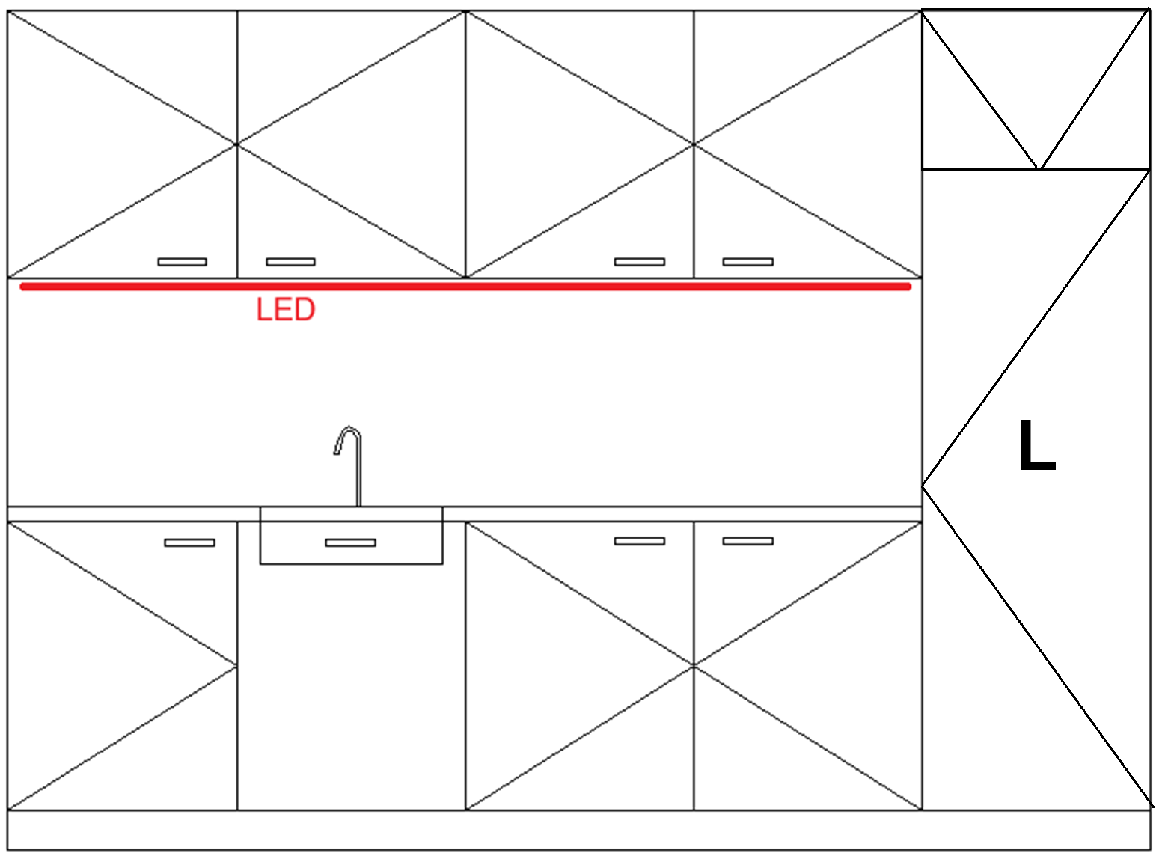 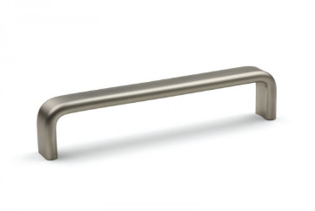 | Pracovní linka | Materiál dvířek z kompozitní dřevotřískové desky P2, tl. min 18mm dle EN312 s oboustranným potahem HPL, pohledové hrany s ABS hranami tl. 2mm, ostatní 0,5mm. Korpusy skříněk DTDL 18mm. Panty s tlumením, nerezové úchytky bez ostrých hran s roztečí min 128mm, Pracovní deska postformovaná v provedení P3. Těsnící lišta nerezová, zástěna laminátová HPL ve shodném dekoru jako pracovní deska. Baterie a dřez dle technické specifikace. LED osvětlení (neutrální bílá, 12W) zapuštěné zespod horníck skříněk (pásek v ALU liště) spínané pohybovým sensorem. Hloubka horních skříněk 350mm, výška 700mm. Soklová lišta MDF ve stejném barevném provedení jako dvířka. Baterie stojánková nerezová, dřez nerez broušený s odkapávací plochou. Barevné provedení: Korpusy a dvířk světle šedá - RAL 7047 Pracovní deska a zástěna - F502 ST7 Hliník jemně kartáčovaný Rozměry: š 3000 x h 600 x v 2200 mm Součástí dodávky nábytku je vestavná integrovaná chladnička s mrazničkou: Celkový objem min. 250 L Objem mrazicího oddílu min. 76 L Digitální ukazatel teploty pro chladničku a mrazničku invertorový kompresor s ventilem Elektrické připojení 220-240 V Automatický režim odmrazování chladicího a mrazícího prostoru | 1 |  | - Kč
OS1 | 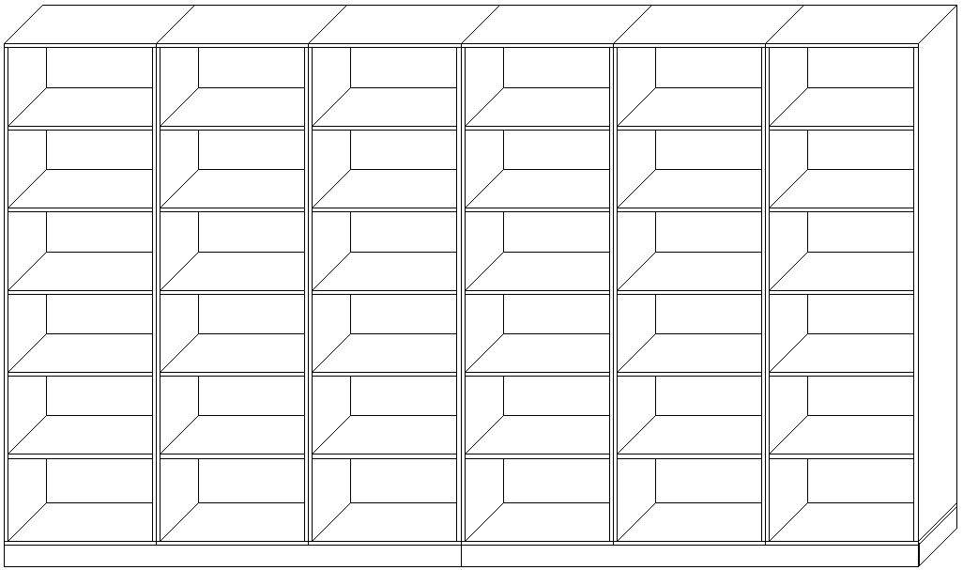 | Skříňová sestava | Otevřená skříňová sestava - 6x samostatný korpus (6 pozic) se společnou soklovou lištou, dělenou na dvě části. Materiál skříní vč. zad oboustranně laminovaná DTD tl. 18mm, pohledové hrany s ABS hranami tl. 2mm, ostatní 0,5mm. Skříně mezi sebou spojeny spojovacím kováním. Plastové rektifikační nohy, soklová lišta nerezová nacvakávací ze 3 stran. Polic volně polohovatelné na celou výšku, 5 volných polic v každém sloupci. Zajištění proti převrácení. Před výrobou nutno zaměřit na místě. Barevné provedení: Korpusy - světle šedá - RAL 7047 Rozměry: š 4200 x h 600 x v 2200mm | 1 |  | - Kč
PS1 |  | Pracovní stůl | Stůl atypický s větrací mřížkou na radiátor, Pracovní deska z kompozitní dřevotřískové desky P2 dle EN312 s oboustranným potahem HPL, tl. min. 25mm, všechny hrany ABS tl. 2mm, ve stolové desce větrací mřížka na rozměr topení - cca 300 x 10cm (Lze dělit do více mřížek), podnož kovová z jeklů o profilu min. 30x30mm, dostatečné zajištění pracovní desky proti průhybu. Barevné provedení: Pracovní deska - světle šedá - RAL 7047, podnož RAL 9006 Rozměry: š 3500 x h 700 x v 750 mm | 1 |  | - Kč
OS2 | 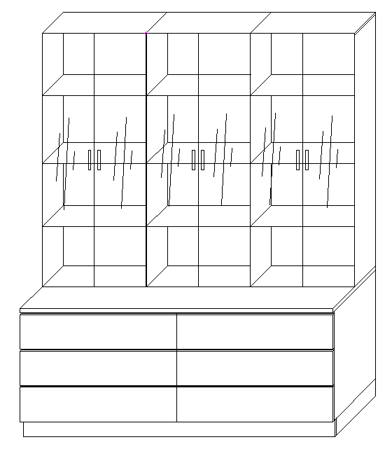 | Skříň s výsuvy a nástavcem na šanony | Materiál půd spodních korpusů z kompozitní dřevotřískové desky P2 dle EN312 s oboustranným potahem HPL, tl.min25mm, pohledové hrany s ABS hranami tl. 2mm, ostatní 0,5mm. Korpusy skříněk DTDL 18mm. Soklová lišta nerezová ze všech stran. Zásuvky s plnovýsuvem a tlumeným dovíráním. Horní korpus s prosklenými dveřmi a zámky, nerezové úchytky bez ostrých hran s roztečí min 128mm, každý korpus 3 volné police a rozteční min. 340mm, záda DTDL 18mm v barvě korpusu. Barevné provedení: Vše - světle šedá - RAL 7047 Rozměry: š 1800 x h 700 x v 2200 mm | 1 |  | - Kč
MS1 | 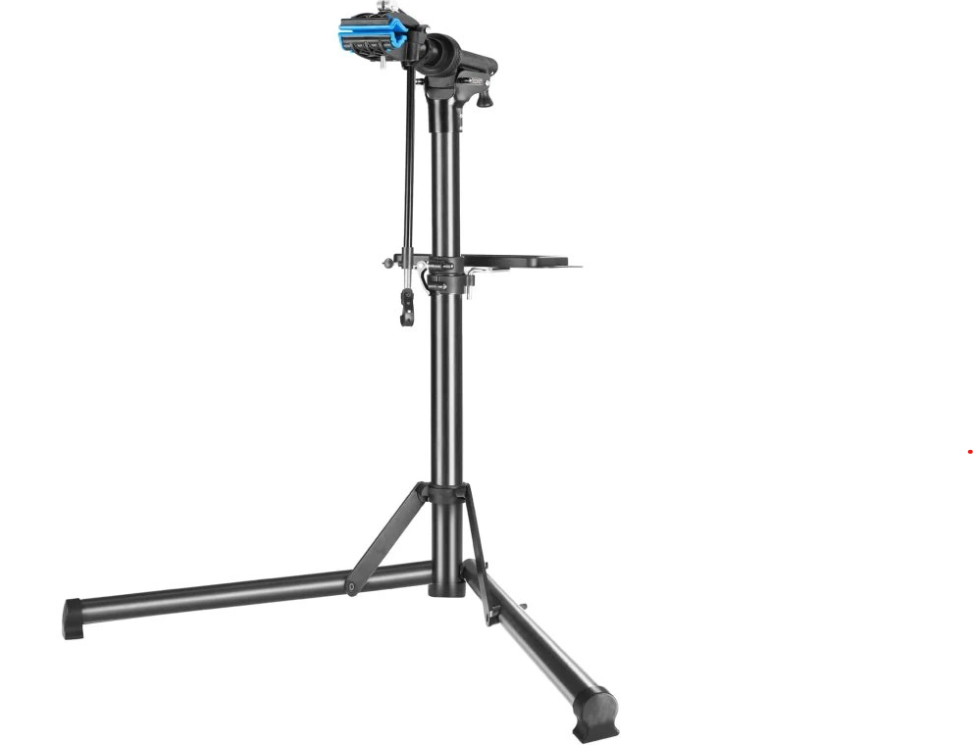 | Montážní stojan na kola | Montážní stojan na kolo do 50 kg, výškové rozpětí 104 až 159 cm, ocelová konstrukce, uchycovací svorka s rozsahem otevírání 30-70mm, možnost otáčení o 360°, magnetický zásobník na nářadí, rozkladadelný | 1 |  | - Kč
Kód | Ilustrační obrázek | --- Vstupní chodba --- | Popis | ks
CK1 |  | Čistící koberec | Textilní čistící vnitřní vstupní rohož, materiál: 100% polypropylen, barva antracitová, výška min. 6mm, hmotnost min. 2600g/m2 Rozměry: š (1800 až 1900) x h (1200 až 1300) x v (6 až 10) mm | 2 |  | - Kč
SL3 | 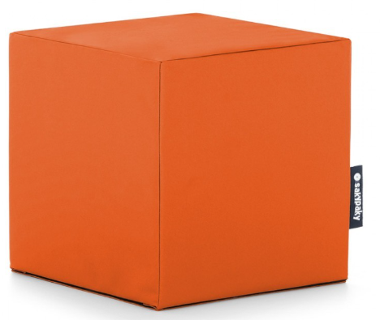 | Taburet | Taburet, materiál jednobarevný 100% polyester, nosnost min. 150kg, molitanová výplň, nepromokavá úprava, UV stabilní, Barvy: dle výběru investora Rozměry: š 400 x h 400 x v 400mm | 10 |  | - Kč
VP1 | 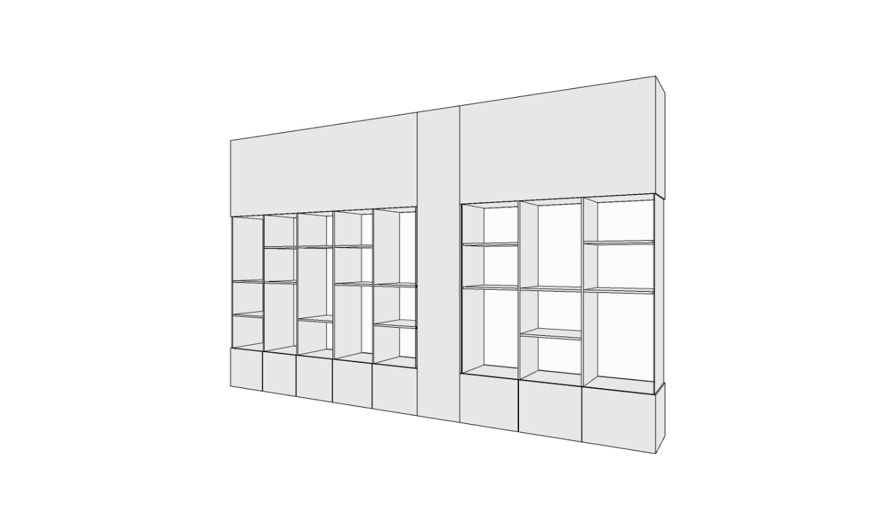 | Vitrína prezentační | Kompletní konstrukce z oboustraně laminované DTDL tl. min. 18mm, součátí zámky na dělených skleněných dvířkách z bezpečnosntího skla tl. min. 4mm. Horizontální police možno výškově upravovat v drážkách nebo na kolících (dle výrobce). V levém horním rohu polep logem školy. Před výrobou nutno zaměřit na místě. Zajištění proti převrácení. Barva světle šedá - RAL 7047 Rozměry: š 4760 x h 500 x v 2900mm | 1 |  | - Kč
Kód | Ilustrační obrázek | --- Vyuková místnost --- | Popis | ks
VT1 | 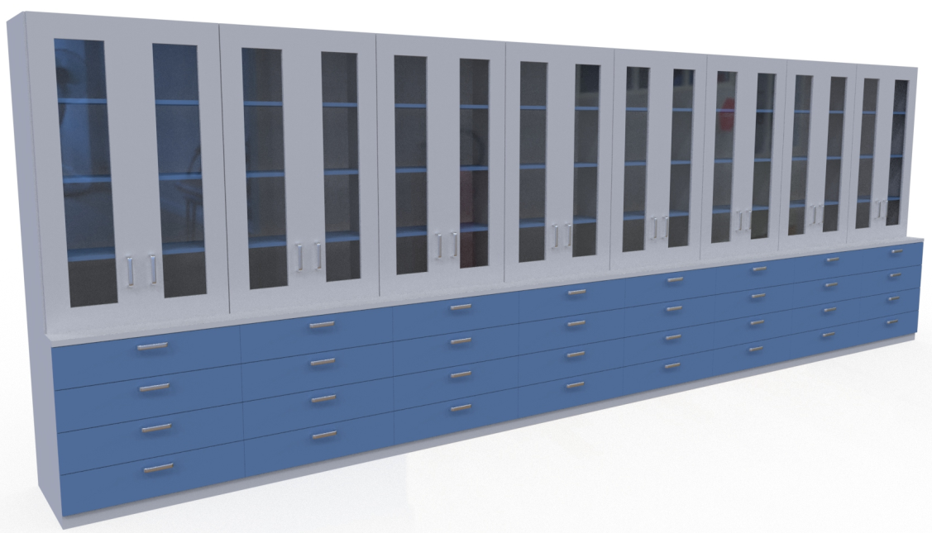 | Skříňová sestava | Prosklená skříňová sestava - 8x samostatný korpus (8 pozic) se společnou soklovou lištou, dělenou na dvě části. Materiál skříní vč. zad oboustranně laminovaná DTD tl. 18mm, pohledové hrany s ABS hranami tl. 2mm, ostatní 0,5mm. Dvířka prosklená uzamykatelná s obvodovým rámem, ve spodní části plnovýsuvy s tlumeným dojezdem - 4ks na sloupec (celkem 24 výsuvů). Nerezové úchytky bez ostrých hran s roztečí min 128mm. Skříně mezi sebou spojeny spojovacím kováním. Plastové rektifikační nohy. Zajištění proti převrácení. Před výrobou nutno zaměřit na místě. Barevné řešení: bílé korpusy - RAL 9003 a viditelné police a dvířka šedá - RAL9006 Rozměry: š 6700 x h 600 x v 2200mm | 1 |  | - Kč
JL1 | 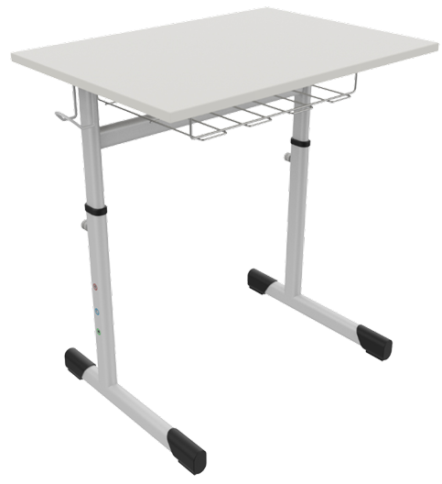 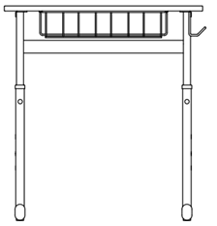 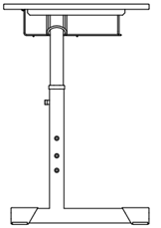 | Jednomístná lavice | Jednomístná lavice s košíkem, svařovaná kovová podnož z ocelových plochooválných profilů, ošetřena práškovým lakem - RAL 7047. Kostra lavice umožňuje výškové nastavení pomocí nářadí. Součástí háček na zavěšení školního batohu. Pracovní deska z laminované dřevotřísky tl. 22mm, oblé rohy R25mm s vysoce odolnou PUR hranou, plastové kluzáky. Barva pracovní desky šedá - RAL7047 Velikost 3-5 Rozměry š 700 x h 500 x výška pracovní desky 590 - 710 | 20 |  | - Kč
ZZ1 | 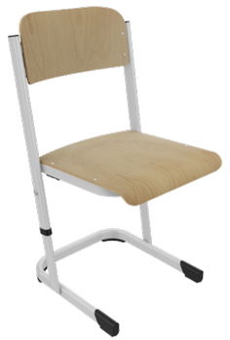 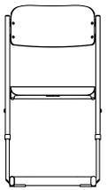 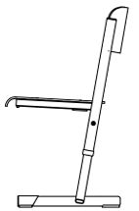 | Židle žákovská | Židle žákovská s krempou výškově nastavitelná, svařovaná kovová podnož z ocelových plochooválných profilů, ošetřena práškovým lakem - RAL 7047. Výškově nastavitelná pomocí nářadí. Sedák a opěrák z tvarované bukové překližky oboustranně olepená CPL laminátem v dezénu BUK, plastové kluzáky, nosnost 120kg, stohovatelná. Velikost 3-5, výška sedáku 350 - 430 mm | 20 |  | - Kč
KT1 | 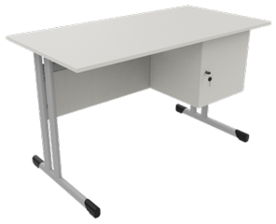 | Katedra | Katedra s boxem a zámkem, svařovaná kovová podnož z ocelových plochooválných profilů, ošetřena práškovým lakem - RAL 7047, plastové kluzáky. Pracovní deska z laminované dřevotřísky tl. 22mm, oblé rohy R25mm s vysoce odolnou PUR hranou. Ostatní části z DTDL tl. 18mm a ABS hranami tl. 2mm, Úložný box o min. rozměru 400x400x400mm, uzamykatelný. Výška lubu min. 200mm Barva pracovní desky, boxu a lubu - šedá - RAL7047 Rozměry š 1300 x h 650 x výška pracovní desky 760 mm | 1 |  | - Kč
ZU1 | 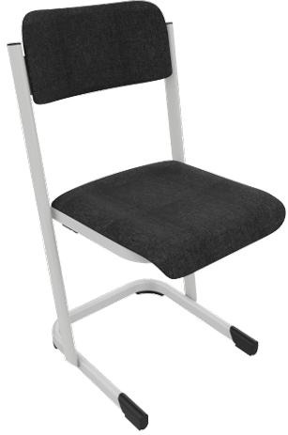 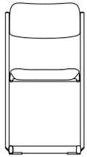 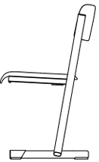 | Židle učitelská | Židle učitelská s krempou čalouněná, svařovaná kovová podnož z ocelových plochooválných profilů, ošetřena práškovým lakem - RAL 7047. Sedák a opěrák z tvarované bukové překližky, čalouněné odolnou látkou (100% polyester) s odolností min. 30.000 MD, dekoru šedá/antracit, plastové kluzáky, nosnost 120kg, stohovatelná. Výška sedáku 460 mm | 1 |  | - Kč
TI1 | 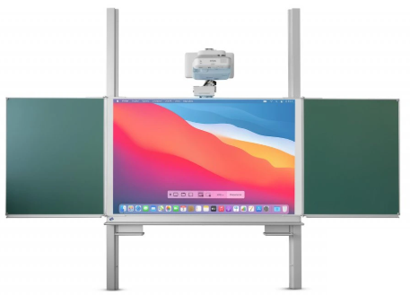 | Tabule interaktivní | Interaktivní tabule 200x120 na pylonech, rozlišení HD-ready WXGA, projekční plocha o úhlopříčce až 254 cm, 3 500 lumenů, životnost lampy 10 000 hodin. Povrch: keramický, magnetický, Délka pylonů: 290 cm, Certifikát kvality: TÜV, Technologie projekce: 3LCD, Kontrast: 14 000 : 1, Poměr stran: 16:10, Reproduktory 16 W, Odkládací lišta uprostřed tabule, úzké lišty na křídlech. | 1 |  | - Kč
Kód | Ilustrační obrázek | --- Ostatní --- | Popis | ks
OB1 |  | Obklad stěny (cena za 1bm) | Obklady stěn z kompozitní dřevotřískové desky P2 dle EN312 s oboustranným potahem HPL, ABS po obvodu konstrukce šířky 18mm a tloušťky 2mm. Tvoří kontinuální obklad stěn v místech se stojany na jízdní kola. Montáž na zeď lepením, resp. kotvení skrz otvory se záslepkou. Barva šedá RAL 7047 Rozměry: š (dle zaměření) x h 36 x v 1000 mm | 30 |  | - Kč
SK1 | 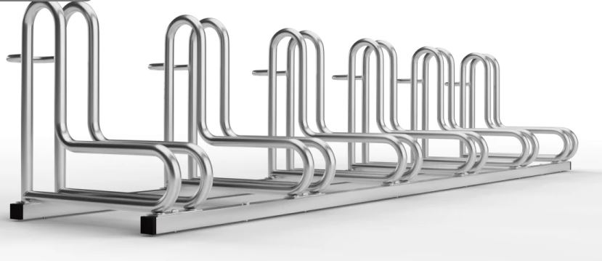 | Stojan na jízdní kola | Stojan na 6 jízdních kol, kovový,PRvky stýkající se s kolem tvořeny z ohýbaných trubek o průměry 18mm do tvaru písměne "L" a přední zabranou proti projetí. Zbytek kontrukce z hranatých profilů/jeklů. Povrchová úprava galvanický zinek, nastavitelný jednostranný / oboustranný, dostatečně stabilní i bez ukotvení. Šířka prostoru na přední kolo 6,5 cm Rozměry: š 2235 x h 540 x v 460 mm | 6 |  | - Kč
SK2 | 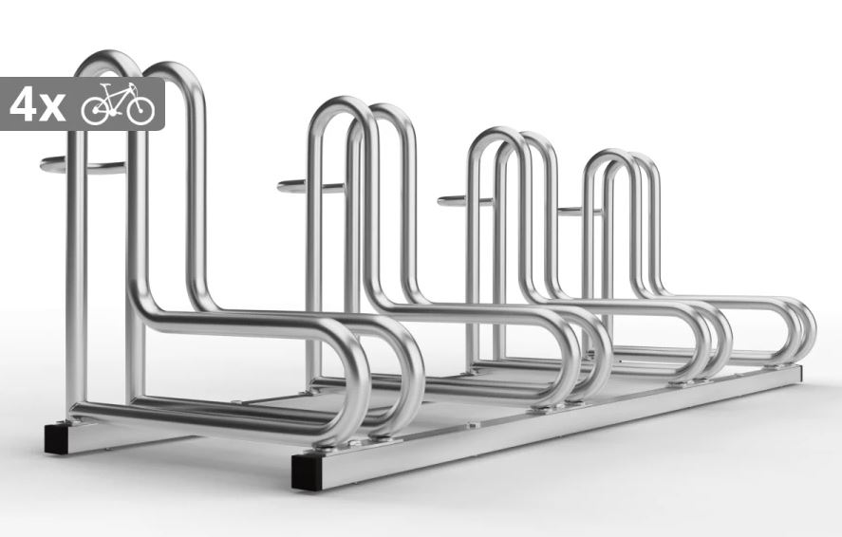 | Stojan na jízdní kola | Stojan na 4 jízdní kola, kovový,PRvky stýkající se s kolem tvořeny z ohýbaných trubek o průměry 18mm do tvaru písměne "L" a přední zabranou proti projetí. Zbytek kontrukce z hranatých profilů/jeklů. Povrchová úprava galvanický zinek, nastavitelný jednostranný / oboustranný, dostatečně stabilní i bez ukotvení. Šířka prostoru na přední kolo 8 cm Rozměry: š 1390 x h 540 x v 460 mm | 3 |  | - Kč
Kód | Ilustrační obrázek | --- Ostatní --- | Popis | ks
 |  |  | Doprava + Montáž | 1
 |  |  | Celkem |  |  | - Kč

 |  |  |  |  |  |  | Celkem skříněk v hlavní sekci | 0

